상품제안서
[스타벅스] 시그니처 빨대 켄처 텀블러 591ml | 상품코드: F22246

 |  |  |  |  |  |  | 02-412-0044 | www.easy1.co.kr
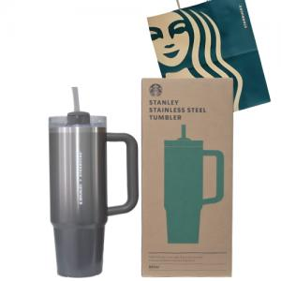

【상세/제작정보】 | 고급스러운 디자인 그 이상의 가치

【인쇄/포장옵션】 | 레이저, DTF(4cm) / 포장지포장

【공급단가】 | 수량 | 50~ | 100~ | 500~ | 1,000~ | 2,000~
*VAT별도 | 단가 | 65,620원 | 64,570원 | 63,000원 | 61,420원 | 60,370원

【상품 URL】 | https://dev.easy1.co.kr:443/src/goods_detail.php?gdno=22246

